자산별 등급
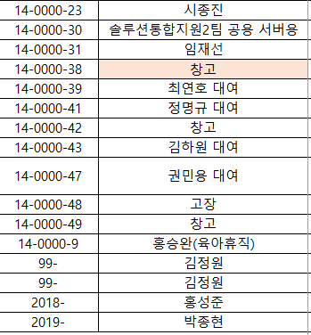
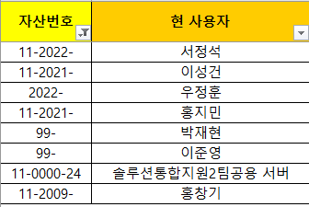
[2025년 등급 기준 - 구매년도] A급: 2022~2025년 (신규입사자 지급 또는 최신사양 요청자 대여) B급: 2018~2021년 (대여) C급: ~2017년 (대여 또는 불용처리)
 |  |  |  |  |  |  |  |  |  | 데스크탑
분류 | 합계 | 데스크탑 | 노트북 | 모니터 | 비고 | 분류 | 품목 | 수량 | 비고
지급/일반(a) | 1182 | 198 | 396 | 588 |  | 구매년도 식별 불가 | 데스크탑 | 8 | 데스크탑_시트 (2022-, 2021-, 99-, 0000 등) 조회
대여(b) | 769 | 187 | 216 | 366
서버(c) | 32 | 32 | 0 | 0 |  | 구매년도 식별 불가 | 노트북 | 6 | 노트북_시트 (0000, 2018-,2019-,2021- 등) 조회
재고(d) | 29 | 2 | 25 | 2 |  | 구매년도 식별 불가 | 모니터 | 59 | 모니터_시트 (0000, 2018-,2019-,2021-,99 등) 조회
불용 예정(e) | 51 | 15 | 24 | 12 | 판교 12층 창고, 대전 창고 보관 |  |  |  |  | 노트북
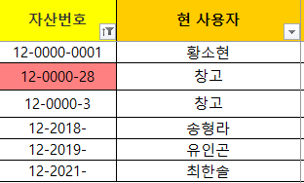
실물 합계 (a+b+c+d+e+f) | 2063 | 434 | 661 | 968
폐기완료 | 160 | 63 | 39 | 58

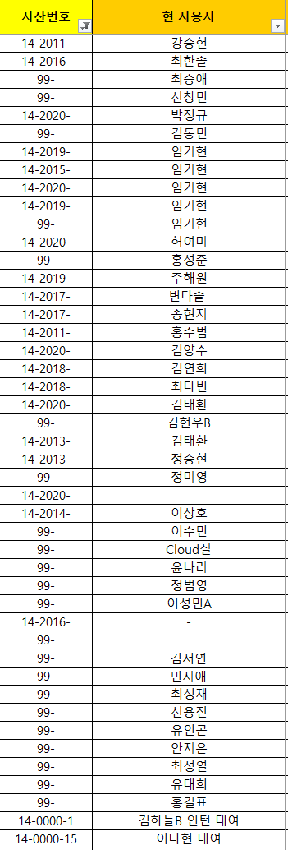
지급 | A급 | 121 | 296 | 249 | 2022~2025
 | B급 | 13 | 60 | 287 | 2018~2021 |  |  |  |  | 모니터
 | C급 | 0 | 0 | 27 | ~2017
일반 | A급 | 40 | 19 | 10 | 2022~2025
 | B급 | 16 | 15 | 10 | 2018~2021
 | C급 | 8 | 6 | 5 | ~2017
서버 | A급 | 3 | 0 | 0 | 2022~2025
 | B급 | 18 | 0 | 0 | 2018~2021
 | C급 | 11 | 0 | 0 | ~2017
대여 | A급 | 76 | 36 | 141 | 2022~2025
 | B급 | 93 | 149 | 155 | 2018~2021
 | C급 | 18 | 31 | 70 | ~2017
재고 | A급 | 1 | 7 | 2 | 2022~2025
 | B급 | 1 | 13 | 0 | 2018~2021
 | C급 | 0 | 5 | 0 | ~2017
불용예정 | 기타 | 15 | 24 | 12 | 고장

